advertencia
Nombre | codcuenca_n1 | codcuenca_n2 | Advertencia
RÍO CUAREIM | 1 | 10 | NO
RÍO URUGUAY entre Río Cuareim y Río Arapey Grande | 1 | 11 | NO
RÍO ARAPEY CHICO | 1 | 12 | NO
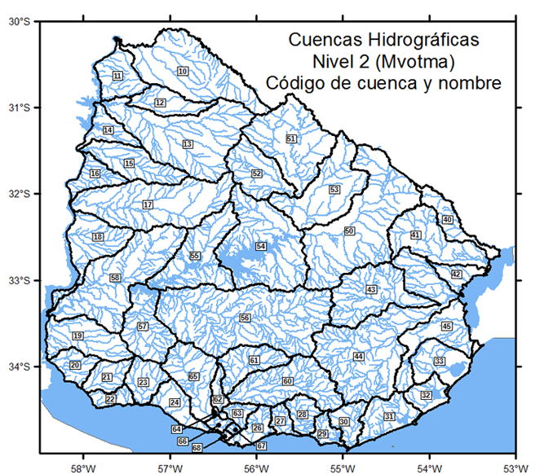
RÍO ARAPEY GRANDE | 1 | 13 | NO
RÍO URUGUAY entre Río Arapey Grande y Río Daymán | 1 | 14 | NO
RÍO DAYMÁN | 1 | 15 | NO
RÍO URUGUAY entre Río Daymán y Río Queguay Grande | 1 | 16 | NO
RÍO QUEGUAY GRANDE | 1 | 17 | NO
RÍO URUGUAY entre Río Queguay Grande y Río Negro | 1 | 18 | NO
RÍO URUGUAY entre Río Negro y Río de la Plata | 1 | 19 | NO
RÍO DE LA PLATA entre Río Uruguay y Río San Juan | 2 | 20 | NO
RÍO SAN JUAN | 2 | 21 | NO
RÍO DE LA PLATA entre Río San Juan y Río Rosario | 2 | 22 | NO
RÍO ROSARIO | 2 | 23 | NO
RÍO DE LA PLATA entre Río Rosario y Río Santa Lucía | 2 | 24 | NO
RÍO DE LA PLATA entre Río Santa Lucía y Ao. PANDO | 2 | 26 | NO
RÍO DE LA PLATA entre Ao. Pando y Ao. Solís Grande | 2 | 27 | NO
Ao. SOLÍS GRANDE | 2 | 28 | NO
RÍO DE LA PLATA entre Ao. Solís Grande y Punta Del Este | 2 | 29 | NO
OCÉANO ATLÁNTICO entre Punta del Este y Ao. MALDONADO | 3 | 30 | NO
OCÉANO ATLÁNTICO entre Ao. Maldonado y LAGUNA DE ROCHA | 3 | 31 | NO
OCÉANO ATLÁNTICO entre Laguna de Rocha y Ao. VALIZAS | 3 | 32 | NO
OCÉANO ATLÁNTICO entre Ao. Valizas y Ao. CHUY | 3 | 33 | NO
LAGUNA MERÍN entre Río Yaguarón y Río Tacuarí | 4 | 40 | NO
RÍO TACUARÍ | 4 | 41 | NO
LAGUNA MERÍN entre Río Tacuarí y Río Cebollatí | 4 | 42 | NO
RÍO OLIMAR GRANDE | 4 | 43 | NO
RÍO CEBOLLATÍ | 4 | 44 | NO
LAGUNA MERÍN entre Río Cebollatí y Ao. SAN MIGUEL | 4 | 45 | NO
RÍO NEGRO entre nacientes y Río Tacuarembó | 5 | 50 | NO
RÍO TACUAREMBÓ entre nacientes y Ao. Tacuarembó Chico | 5 | 51 | NO
Ao. TACUAREMBÓ CHICO | 5 | 52 | NO
RÍO TACUAREMBÓ entre Ao. Tacuarembó Chico y Río Negro | 5 | 53 | NO
RÍO NEGRO entre Río Tacuarembó y Rincón del Bonete | 5 | 54 | NO
RÍO NEGRO entre Rincón del Bonete y Río Yí | 5 | 55 | NO
RÍO YÍ | 5 | 56 | NO
RÍO NEGRO entre Río Yí y Rincón de Palmar | 5 | 57 | NO
RÍO NEGRO entre Rincón de Palmar y Río Uruguay | 5 | 58 | NO
RÍO SANTA LUCÍA entre nacientes y Río Santa Lucía Chico | 6 | 60 | NO
RÍO SANTA LUCÍA CHICO | 6 | 61 | NO
RÍO SANTA LUCÍA entre Río Santa Lucía Chico y Ao. Canelón Grande | 6 | 62 | NO
Ao. CANELÓN GRANDE | 6 | 63 | NO
RÍO SANTA LUCÍA entre Ao. Canelón Grande y Río San José | 6 | 64 | NO
RÍO SAN JOSÉ | 6 | 65 | NO
RÍO SANTA LUCÍA entre Río San José y Ao. Colorado | 6 | 66 | NO
Ao. COLORADO | 6 | 67 | NO
RÍO SANTA LUCÍA entre Ao. Colorado y Río de la Plata | 6 | 68 | NO

